关系图
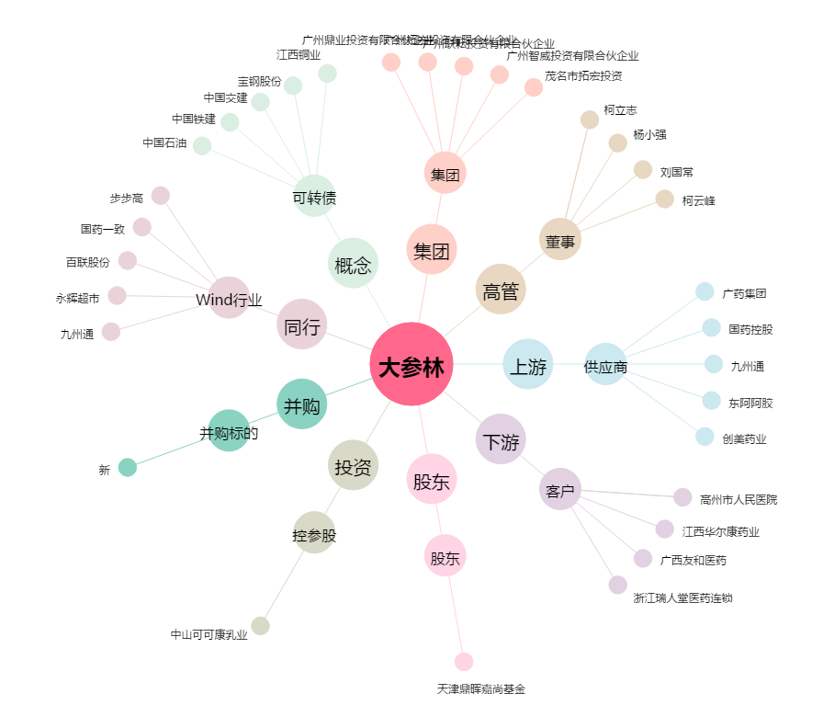
大参林[603233.SH] - 关系概览图

